Sheet3
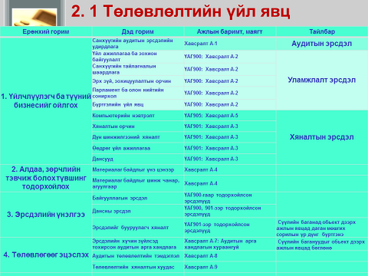

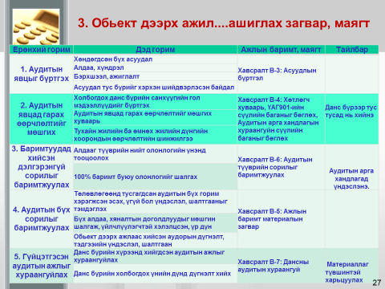

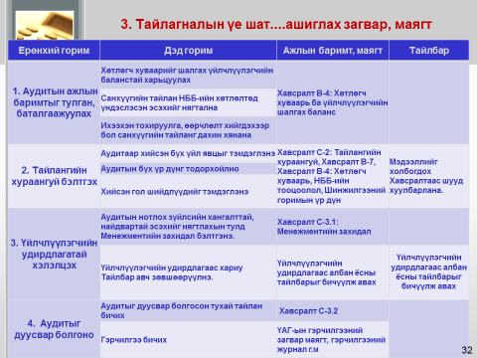

Sheet4
Гүйцэтгэлийн үе шатны зарим ажлын дараалал, уялдаа холбоо

Төлөвлөсөн горим сорилуудыг хэрэгжүүлэх
Горим сорилын үр дүнг үнэлэх

Зөвлөмж өгөх асуудлын жагсаалт
ТАБ-СТА-В-4.6.1
ТАБ-СТА-Б-5-1, 2 дугаар маягтын мэдээлэлд үндэслэнэ
Хэрэгжүүлсэн горим сорилын ерөнхий үнэлгээний дагуу алдаа, зөрчилгүй гэж үзсэн асуудлын нэгтгэл
ТАБ-СТА-В-4.2

Төлбөрийн акт тогтоох асуудлын жагсаалт
ТАБ-СТА-В-4.6.2
Хэрэгжүүлсэн горим сорилыг нөхцөл байдалтай харьцуулан ерөнхий үнэлэгээ өгөх
ТАБ-СТА-В-4.1

Хэрэгжүүлэхээр төлөвлөсөн горим сорилыг хэрэгжүүлж, нөхцөл байдлыг тодорхойлох
ТАБ-СТА-В-3.1

Буруу илэрхийлэл буюу алдаа, зөрчлийг залруулах
ТАБ-СТА-В-4.4
Аудитын явцад хийсэн залруулгын дансны бичилт ТАБ-СТА-В-4.5
Албан шаардлага өгөх асуудлын жагсаалт
ТАБ-СТА-В-4.6.3
Буруу илэрхийллийг нэгтгэж, илрүүлсэн алдаа, зөрчилтэй асуудлыг аудитын явцад залруулах боломжтой эсэхийг тогтоох
ТАБ-СТА-В-4.3

Сахилгын шийтгэл ногдуулахаар эрх бүхий албан тушаалтанд хүргүүлэх асуудлын жагсаалт
ТАБ-СТА-В-4.6.4

Залруулаагүй буруу илэрхийлэл буюу алдаа, зөрчилтэй асуудлыг ангилж, шийдвэрлэх арга замыг тодорхойлох
ТАБ-СТА-В-4.6

Хууль хяналтын байгууллагад асуудлыг шилжүүлэх асуудлын жагсаалт ТАБ-СТА-В-4.6.5

